Отрезные, зачистные, клт
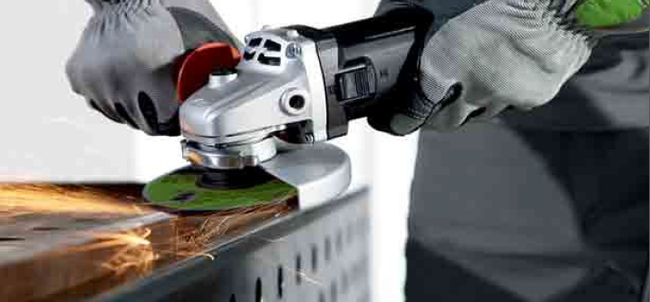

Прайс - лист, 2014г.
 | Сегодня, операции отрезки, зачистки и доводки используются практически во всех сферах производства. Но многообразие предлагаемых марок инструмента зачастую затрудняет его выбор. Это особенно актуально для промышленного применения, где высокая производительность и стойкость инструмента должны сопутствовать максимальной простоте и безопасности. Технические специалисты компании DЕBEVER (Голландия) с успехом решили эту задачу, разработав актуальный ассортимент абразивного инструмента для промышленного сегмента, сочетающего в себе высокую производительность, стойкость, простоту и безопасность в применении.

Отрезные диски | Размер, мм | Зернистость,Fepa | Количество в упаковке, шт | Артикул | Маркировка | Обрабатываемый материал | Цена с НДС, Euro
 | 75х1,0х10 |  | 100 | WC07610108S | A46S-BF41 | Нерж. Сталь/металл | 0.41
 | 115х1,0х22,23 |  | 100 | WC11510229S | A46S-BF41 | Металл | 0.56 | -45%
 | 115х1,0х22,23 |  | 100 | WC11510228S | A46S-BF41 | Нерж. Сталь/металл | 0.63
 | 115х1,6х22,23 |  | 100 | WC11516229S | A46S-BF41 | Металл | 0.58
 | 115х1,6х22,23 |  | 100 | WC11516228S | A46S-BF41 | Нерж. Сталь/металл | 0.68
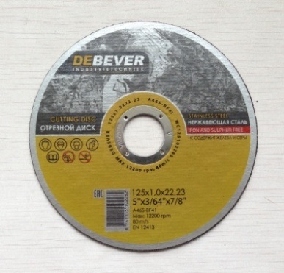
 | 125х0,8х22,23 |  | 100 | WC12508228S | A46S-BF42 | Нерж. Сталь/металл | 0.85
 | 125х1,0х22,23 |  | 100 | WC12510229S | A46S-BF41 | Металл | 0.61
 | 125х1,0х22,23 |  | 100 | WC12510228S | A46S-BF41 | Нерж. Сталь/металл | 0.70
 | 125х1,2х22,23 |  | 100 | WC12512229S | A46S-BF41 | Металл | 0.63
 | 125х1,2х22,23 |  | 100 | WC12512228S | A46S-BF41 | Нерж. Сталь/металл | 0.73
 | 125х1,6х22,23 |  | 100 | WC12516229S | A46S-BF41 | Металл | 0.65
 | 125х1,6х22,23 |  | 100 | WC12516228S | A46S-BF41 | Нерж. Сталь/металл | 0.78
 | 125х2,0х22,23 |  | 50 | WC12520229S | А40S BF41 | Металл | 0.75
 | 125х2,0х22,23 |  | 50 | WC12520228S | А40S BF41 | Нерж. Сталь/металл | 0.87
 | 125х2,5х22,23 |  | 50 | WC12525229S | А40S BF41 | Металл | 0.80
 | 150х1,6х22,23 |  | 50 | WC15016229S | А40S BF41 | Металл | 0.95
 | 150х3х22,23 |  | 50 | WC15030229S | А40S BF41 | Металл | 1.07
 | 230х2,0х22,23 |  | 50 | WC23020229S | А40S BF41 | Металл | 1.82
 | 230х2,5х22,23 |  | 50 | WC23025229S | А40S BF41 | Металл | 1.94
 | 230х2,5х22,23 |  | 50 | WC23025228S | А40S BF41 | Нерж. Сталь/металл | 2.13
 | 305х3,0х32 |  | 25 | WC30530329P | A30P BF41 | Металл | 2.96
 | 305х3,0х32 |  | 25 | WC30530328P | A30P BF41 | Нерж. Сталь/металл | 3.20
 | 355х3,5х32 |  | 25 | WC35535329P | A30P BF41 | Металл | 3.64
 | 355х4,0х25,4 |  | 25 | WC355402549P | A30P BF41 | Металл | 4.85
 | 405х4,0х32 |  | 20 | WC40540329P | A30P BF41 | Металл | 5.58
 | 405х4,0х32 |  | 20 | WC40540328P | A30P BF41 | Нерж. Сталь/металл | 6.30
Зачистные диски | Размер, мм | Зернистость,Fepa | Количество в упаковке, шт | Артикул | Маркировка | Обрабатываемый материал | Цена, Euro
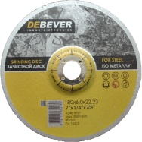
 | 125х6,0х22,23 |  | 25 | WG12560228R | A24R-BF27 | Металл | 1.14
 | 125х6,0х22,23 |  | 25 | WG125602289R | A24R-BF27 | Нерж. Сталь/металл | 1.41
 | 150х6х22,23 |  | 25 | WG15060228R | A24R-BF27 | Металл | 1.70
 | 180х6,0х22,23 |  | 15 | WG18060228R | A24R-BF27 | Металл | 2.06
 | 230х6,0х22,23 |  | 15 | WG23060228R | A24R-BF27 | Металл | 3.15
Круги лепестковые торцевые | Размер, мм | Зернистость,Fepa | Количество в упаковке, шт | Артикул | Маркировка | Обрабатываемый материал | Цена, Euro
 | 125*22 Zn | 24 | 10 | FDC125Z24 | КЛ сonical | Нерж. Сталь/металл | 2.78
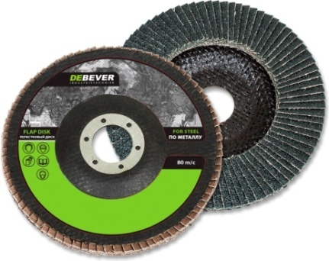
 | 125*22 Zn | 36 | 10 | FDC125Z36 | КЛ сonical | Нерж. Сталь/металл | 2.78
 | 125*22 Zn | 40 | 10 | FDC125Z40 | КЛ сonical | Нерж. Сталь/металл | 2.78
 | 125*22 Zn | 60 | 10 | FDC125Z60 | КЛ сonical | Нерж. Сталь/металл | 2.78
 | 125*22 Zn | 80 | 10 | FDC125Z80 | КЛ сonical | Нерж. Сталь/металл | 2.78
 | 125*22 Zn | 120 | 10 | FDC125Z120 | КЛ сonical | Нерж. Сталь/металл | 2.78
 | 125*22 Zn | 24 | 10 | FDF125Z24 | КЛ flat | Нерж. Сталь/металл | 2.78
 | 125*22 Zn | 36 | 10 | FDF125Z36 | КЛ flat | Нерж. Сталь/металл | 2.78
 | 125*22 Zn | 40 | 10 | FDF125Z40 | КЛ flat | Нерж. Сталь/металл | 2.78
 | 125*22 Zn | 60 | 10 | FDF125Z60 | КЛ flat | Нерж. Сталь/металл | 2.78
 | 125*22 Zn | 80 | 10 | FDF125Z80 | КЛ flat | Нерж. Сталь/металл | 2.78
 | 125*22 Zn | 120 | 10 | FDF125Z120 | КЛ flat | Нерж. Сталь/металл | 2.78
 | 125*22 Cer | 40 | 10 | FDC125C40 | КЛ сonical | Нерж. Сталь/металл | 5.02
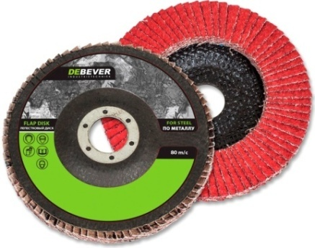
 | 125*22 Cer | 60 | 10 | FDC125C60 | КЛ сonical | Нерж. Сталь/металл | 5.02
 | 125*22 Cer | 80 | 10 | FDC125C80 | КЛ сonical | Нерж. Сталь/металл | 5.02
 | 115*22 Cer | 40 | 10 | FDC115C40 | КЛ сonical | Нерж. Сталь/металл | 4.42
 | 115*22 Cer | 60 | 10 | FDC115C60 | КЛ сonical | Нерж. Сталь/металл | 4.42
 | 115*22 Cer | 80 | 10 | FDC115C80 | КЛ сonical | Нерж. Сталь/металл | 4.42
 | 150*22 Zn | 40 | 10 | FDF150Z40 | КЛ flat | Нерж. Сталь/металл | 4.80
 | 150*22 Zn | 60 | 10 | FDF150Z60 | КЛ flat | Нерж. Сталь/металл | 4.80
 | 150*22 Zn | 80 | 10 | FDF150Z80 | КЛ flat | Нерж. Сталь/металл | 4.80
 | 180*22 Zn | 40 | 10 | FDF180Z40 | КЛ flat | Нерж. Сталь/металл | 6.46
 | 180*22 Zn | 60 | 10 | FDF180Z60 | КЛ flat | Нерж. Сталь/металл | 6.46
 | 180*22 Zn | 80 | 10 | FDF180Z80 | КЛ flat | Нерж. Сталь/металл | 6.46

стандарт тв. борфрезы

Прайс - лист, 2014г.

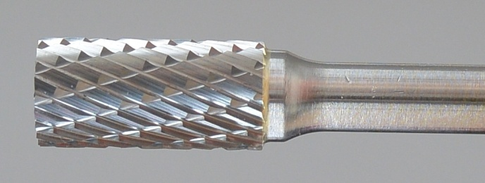
DA, Твердосплавная борфреза, цилиндрическая

Артикул | d1, Диаметр, мм | l2, Длина, мм | d2, Диаметр,мм | Длина, мм | Угол | Цена, Euro | Насечка 6 двойная универсальная для твёрдых и мягких материалов | Насечка 1 для лёгких сплавов: меди, бронзы, алюминния | Насечка 4 алмазная заточка | Насечка 3 стандартная заточка: для нержавеющей стали, закалённой стали, чугуна
DA 0106/338 | 1/16 | 6 | 3 | 38 |  | 3.62
DA 0106/350 | 1/16 | 6 | 3 | 50 |  | 4.09
DA 0106/375 | 1/16 | 6 | 3 | 75 |  | 5.07
DA 0211/338 | 2.5 | 11 | 3 | 38 |  | 3.62
DA 0211/350 | 2.5 | 11 | 3 | 50 |  | 4.09
DA 0211/375 | 2.5 | 11 | 3 | 75 |  | 5.07
DA 0314/338 | 3 | 14 | 3 | 38 |  | 3.62
DA 0314/350 | 3 | 14 | 3 | 50 |  | 4.09
DA 0314/375 | 3 | 14 | 3 | 75 |  | 5.07
DA 0312/6 | 3 | 12 | 6 | 50 |  | 4.60
DA 0316/6 | 3 | 16 | 6 | 50 |  | 4.60
DA 0416/6 | 4 | 16 | 6 | 50 |  | 5.55
DA 0516/6 | 5 | 16 | 6 | 50 |  | 6.03
DA 0616/6 | 6 | 16 | 6 | 50 |  | 5.86
DA 0625/6 | 6 | 25 | 6 | 50 |  | 7.23
DA 0820/6 | 8 | 19 | 6 | 63 |  | 7.96
DA 1020/6 | 9.5 | 19 | 6 | 63 |  | 9.81
DA 1025/6 | 9.5 | 25 | 6 | 69 |  | 12.05
DA 1038/6 | 9.5 | 38 | 6 | 83 |  | 16.40
DA 1125/6 | 11 | 25 | 6 | 69 |  | 14.97
DA 1225/6 | 12 | 25 | 6 | 69 |  | 15.14
DA 1625/6 | 16 | 25 | 6 | 69 |  | 23.69
DA 1912/6 | 19 | 12 | 6 | 57 |  | 20.99
DA 1919/6 | 19 | 19 | 6 | 63 |  | 27.50
DA 1925/6 | 19 | 25 | 6 | 69 |  | 36.19
DA 2225/6 | 22 | 25 | 6 | 69 |  | 46.31
DA 2525/6 | 25 | 25 | 6 | 69 |  | 60.80
DB, Твердосплавная борфреза, цилиндрическая с торцевой насечкой

Артикул | d1, Диаметр, мм | l2, Длина, мм | d2, Диаметр,мм | Длина, мм | Угол | Цена, Euro | Насечка 6 двойная универсальная для твёрдых и мягких материалов | Насечка 1 для лёгких сплавов: меди, бронзы, алюминния | Насечка 4 алмазная заточка | Насечка 3 стандартная заточка: для нержавеющей стали, закалённой стали, чугуна
DB 0106/338 | 1.5 | 6 | 3 | 38 |  | 3.62
DB 0106/350 | 1.5 | 6 | 3 | 50 |  | 4.09
DB 0106/375 | 1.5 | 6 | 3 | 75 |  | 5.07
DB 0211/338 | 2.5 | 11 | 3 | 38 |  | 3.62
DB 0211/350 | 2.5 | 11 | 3 | 50 |  | 4.09
DB 0211/375 | 2.5 | 11 | 3 | 75 |  | 5.07
DB 0314/338 | 3 | 14 | 3 | 38 |  | 3.62
DB 0314/350 | 3 | 14 | 3 | 50 |  | 4.09
DB 0314/375 | 3 | 14 | 3 | 75 |  | 5.07
DB 0312/6 | 3 | 13 | 6 | 50 |  | 4.60
DB 0316/6 | 3 | 16 | 6 | 50 |  | 4.60
DB 0416/6 | 4 | 16 | 6 | 50 |  | 5.30
DB 0516/6 | 5 | 16 | 6 | 50 |  | 6.17
DB 0616/6 | 6 | 16 | 6 | 50 |  | 6.08
DB 0625/6 | 6 | 25 | 6 | 50 |  | 7.48
DB 0820/6 | 8 | 19 | 6 | 63 |  | 7.99
DB 1020/6 | 9.5 | 19 | 6 | 63 |  | 10.29
DB 1025/6 | 9.5 | 25 | 6 | 69 |  | 12.31
DB 1038/6 | 9.5 | 38 | 6 | 83 |  | 16.65
DB 1125/6 | 11 | 25 | 6 | 69 |  | 15.19
DB 1225/6 | 12 | 25 | 6 | 69 |  | 15.98
DB 1625/6 | 16 | 25 | 6 | 69 |  | 24.67
DB 1912/6 | 19 | 13 | 6 | 57 |  | 21.47
DB 1919/6 | 19 | 19 | 6 | 63 |  | 27.97
DB 1925/6 | 19 | 25 | 6 | 69 |  | 37.14
DB 2225/6 | 22 | 25 | 6 | 69 |  | 46.81
DB 2525/6 | 25 | 25 | 6 | 69 |  | 61.58
DC, Твердосплавная борфреза, сфероцилиндрическая

Артикул | d1, Диаметр, мм | l2, Длина, мм | d2, Диаметр,мм | Длина, мм | Угол | Цена, Euro | Насечка 6 двойная универсальная для твёрдых и мягких материалов | Насечка 1 для лёгких сплавов: меди, бронзы, алюминния | Насечка 4 алмазная заточка | Насечка 3 стандартная заточка: для нержавеющей стали, закалённой стали, чугуна
DC 0211/3 | 2.5 | 11 | 3 | 38 |  | 3.62
DC 0314/338 | 3 | 14 | 3 | 38 |  | 3.62
DC 0314/350 | 3 | 14 | 3 | 50 |  | 4.09
DC 0314/375 | 3 | 14 | 3 | 75 |  | 5.07
DC 0313/6 | 3 | 13 | 6 | 50 |  | 4.60
DC 0316/6 | 3 | 16 | 6 | 50 |  | 4.60
DC 0416/6 | 4 | 16 | 6 | 50 |  | 5.30
DC 0516/6 | 5 | 16 | 6 | 50 |  | 5.80
DC 0616/6 | 6 | 16 | 6 | 50 |  | 5.86
DC 0625/6 | 6 | 25 | 6 | 50 |  | 7.23
DC 0820/6 | 8 | 19 | 6 | 63 |  | 7.29
DC1020/6 | 9.5 | 19 | 6 | 63 |  | 9.33
DC 1025/6 | 9.5 | 25 | 6 | 69 |  | 12.78
DC 1038/6 | 9.5 | 38 | 6 | 83 |  | 15.67
DC 1125/6 | 11 | 25 | 6 | 69 |  | 14.24
DC 1225/6 | 12 | 25 | 6 | 69 |  | 15.70
DC 1625/6 | 16 | 25 | 6 | 69 |  | 23.69
DC 1913/6 | 19 | 13 | 6 | 57 |  | 19.31
DC 1919/6 | 19 | 19 | 6 | 63 |  | 28.70
DC 1925/6 | 19 | 25 | 6 | 69 |  | 32.80
DC 2525/6 | 25 | 25 | 6 | 69 |  | 51.16
DD, Твердосплавная борфреза, сферическая

Артикул | d1, Диаметр, мм | l2, Длина, мм | d2, Диаметр,мм | Длина, мм | Угол | Цена, Euro | Насечка 6 двойная универсальная для твёрдых и мягких материалов | Насечка 1 для лёгких сплавов: меди, бронзы, алюминния | Насечка 4 алмазная заточка | Насечка 3 стандартная заточка: для нержавеющей стали, закалённой стали, чугуна
DD 0202/3 | 2.5 | 2.3 | 3 | 38 |  | 3.62
DD 0303/338 | 3 | 3 | 3 | 38 |  | 3.62
DD 0303/350 | 3 | 3 | 3 | 50 |  | 4.09
DD 0303/375 | 3 | 3 | 3 | 75 |  | 5.07
DD 0302/6 | 3 | 2.5 | 6 | 50 |  | 4.60
DD 0503/6 | 5 | 3 | 6 | 50 |  | 4.60
DD 0605/6 | 6 | 5 | 6 | 50 |  | 5.19
DD 0806/6 | 8 | 6.4 | 6 | 51 |  | 6.87
DD 1009/6 | 9.5 | 9 | 6 | 53 |  | 7.99
DD 1109/6 | 11 | 9.5 | 6 | 54 |  | 9.17
DD 1210/6 | 12 | 10,8 | 6 | 56 |  | 10.37
DD 1614/6 | 16 | 14 | 6 | 59 |  | 15.28
DD 1916/6 | 19 | 16 | 6 | 60 |  | 21.72
DD 2521/6 | 25 | 21 | 6 | 66 |  | 43.42
DE, Твердосплавная борфреза, пламевидная

Артикул | d1, Диаметр, мм | l2, Длина, мм | d2, Диаметр,мм | Длина, мм | Угол | Цена, Euro | Насечка 6 двойная универсальная для твёрдых и мягких материалов | Насечка 1 для лёгких сплавов: меди, бронзы, алюминния | Насечка 4 алмазная заточка | Насечка 3 стандартная заточка: для нержавеющей стали, закалённой стали, чугуна
DE 0305/338 | 3 | 5.5 | 3 | 38 |  | 3.62
DE 0305/350 | 3 | 5.5 | 3 | 50 |  | 4.09
DE 0305/375 | 3 | 5.5 | 3 | 75 |  | 5.07
DE 0508/6 | 5 | 8 | 6 | 50 |  | 5.80
DE 0609/6 | 6 | 9.5 | 6 | 50 |  | 5.61
DE 0813/6 | 8 | 13 | 6 | 58 |  | 7.80
DE 1016/6 | 9.5 | 16 | 6 | 61 |  | 8.41
DE 1222/6 | 12 | 22 | 6 | 67 |  | 13.73
DE 1625/6 | 16 | 25 | 6 | 69 |  | 21.86
DE 1925/6 | 19 | 25 | 6 | 69 |  | 28.96
DF, Твердосплавная борфреза, сфероконическая с закруглённым концом

Артикул | d1, Диаметр, мм | l2, Длина, мм | d2, Диаметр,мм | Длина, мм | Угол | Цена, Euro | Насечка 6 двойная универсальная для твёрдых и мягких материалов | Насечка 1 для лёгких сплавов: меди, бронзы, алюминния | Насечка 4 алмазная заточка | Насечка 3 стандартная заточка: для нержавеющей стали, закалённой стали, чугуна
DF 0306/3 | 3 | 6 | 3 | 38 |  | 3.62
DF 0313/338 | 3 | 13 | 3 | 38 |  | 3.62
DF 0312/350 | 3 | 13 | 3 | 50 |  | 4.09
DF 0313/375 | 3 | 13 | 3 | 75 |  | 5.07
DF 0313/6 | 3 | 13 | 6 | 50 |  | 4.60
DF 0619/6 | 6 | 19 | 6 | 50 |  | 5.86
DF 0820/6 | 8 | 20 | 6 | 63 |  | 7.80
DF 1020/6 | 9.5 | 19 | 6 | 63 |  | 8.69
DF 1125/6 | 11 | 25 | 6 | 69 |  | 11.35
DF 1219/6 | 12 | 19 | 6 | 63 |  | 11.35
DF 1225/6 | 12 | 25 | 6 | 69 |  | 13.59
DF 1625/6 | 16 | 25 | 6 | 69 |  | 20.32
DF 1925/9 | 19 | 25 | 9.5 | 69 |  | 26.07
DF 1932/6 | 19 | 32 | 6 | 76 |  | 32.80
DF 1938/6 | 19 | 38 | 6 | 83 |  | 36.19
DF 1938/9 | 19 | 38 | 9.5 | 83 |  | 36.19
DG, Твердосплавная борфреза, сфероконическая с заострённым концом

Артикул | d1, Диаметр, мм | l2, Длина, мм | d2, Диаметр,мм | Длина, мм | Угол | Цена, Euro | Насечка 6 двойная универсальная для твёрдых и мягких материалов | Насечка 1 для лёгких сплавов: меди, бронзы, алюминния | Насечка 4 алмазная заточка | Насечка 3 стандартная заточка: для нержавеющей стали, закалённой стали, чугуна
DG 0306/3 | 3 | 6 | 3 | 38 |  | 3.62
DG 0308/3 | 3 | 8 | 3 | 38 |  | 3.62
DG 0309/3 | 3 | 9.5 | 3 | 38 |  | 3.62
DG 0313/338 | 3 | 13 | 3 | 38 |  | 3.62
DG 0313/350 | 3 | 13 | 3 | 50 |  | 4.09
DG 0313/375 | 3 | 13 | 3 | 75 |  | 5.07
DG 0616/6 | 6 | 16 | 6 | 50 |  | 5.61
DG 0820/6 | 8 | 19 | 6 | 63 |  | 6.87
DG 1020/6 | 9.5 | 19 | 6 | 63 |  | 8.27
DG 1219/6 | 12 | 19 | 6 | 63 |  | 12.56
DG 1225/6 | 12 | 25 | 6 | 69 |  | 12.75
DG 1630/6 | 16 | 30 | 6 | 75 |  | 0.00
DG 1625/6 | 16 | 25 | 6 | 69 |  | 18.92
DG 1925/6 | 19 | 25 | 6 | 69 |  | 25.09
DG 1938/6 | 19 | 38 | 6 | 83 |  | 33.30
DH, Твердосплавная борфреза, пламевидная удлиненная

Артикул | d1, Диаметр, мм | l2, Длина, мм | d2, Диаметр,мм | Длина, мм | Угол | Цена, Euro | Насечка 6 двойная универсальная для твёрдых и мягких материалов | Насечка 1 для лёгких сплавов: меди, бронзы, алюминния | Насечка 4 алмазная заточка | Насечка 3 стандартная заточка: для нержавеющей стали, закалённой стали, чугуна
DH 0306/338 | 3 | 6 | 3 | 38 |  | 3.62
DH 0306/350 | 3 | 6 | 3 | 50 |  | 4.09
DH 0313/375 | 3 | 13 | 3 | 75 |  | 5.07
DH 0616/6 | 6 | 16 | 6 | 50 |  | 6.17
DH 0820/6 | 8 | 19 | 6 | 63 |  | 7.57
DH 1020/6 | 10 | 20 | 6 | 63 |  | 9.81
DH 1025/6 | 10 | 25 | 6 | 64 |  | 11.60
DH 1232/6 | 12 | 32 | 6 | 76 |  | 15.56
DH 1636/6 | 16 | 36 | 6 | 81 |  | 25.23
DH 1941/6 | 19 | 41 | 6 | 86 |  | 40.53
DH 1941/9 | 19 | 41 | 9.5 | 86 |  | 40.53
DJ, Твердосплавная борфреза, коническая ( угол 60 градусов)

Артикул | d1, Диаметр, мм | l2, Длина, мм | d2, Диаметр,мм | Длина, мм | Угол | Цена, Euro | Насечка 6 двойная универсальная для твёрдых и мягких материалов | Насечка 1 для лёгких сплавов: меди, бронзы, алюминния | Насечка 4 алмазная заточка | Насечка 3 стандартная заточка: для нержавеющей стали, закалённой стали, чугуна
DJ 0302/3 | 3 | 2.5 | 3 | 38 | 60 | 3.62
DJ 0605/6 | 6 | 5 | 6 | 50 | 60 | 5.55
DJ 0908/6 | 9.5 | 8 | 6 | 53 | 60 | 9.81
DJ 1211/6 | 12 | 11 | 6 | 56 | 60 | 9.42
DJ 1614/6 | 16 | 14.5 | 6 | 59 | 60 | 15.14
DJ 1917/6 | 19 | 17.5 | 6 | 62 | 60 | 20.27
DJ 2524/6 | 25 | 24.5 | 6 | 69 | 60 | 34.25
DK, Твердосплавная борфреза, коническая ( угол 90 градусов)
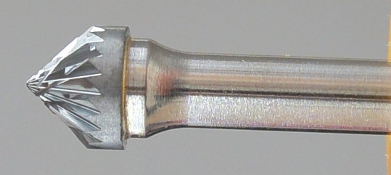

Артикул | d1, Диаметр, мм | l2, Длина, мм | d2, Диаметр,мм | Длина, мм | Угол | Цена, Euro | Насечка 6 двойная универсальная для твёрдых и мягких материалов | Насечка 1 для лёгких сплавов: меди, бронзы, алюминния | Насечка 4 алмазная заточка | Насечка 3 стандартная заточка: для нержавеющей стали, закалённой стали, чугуна
DK 0301/3 | 3 | 1.5 | 3 | 38 | 90 | 3.62
DK 0603/6 | 6 | 3 | 6 | 50 | 90 | 5.55
DK 1005/6 | 9.5 | 5 | 6 | 50 | 90 | 7.57
DK 1206/6 | 12 | 6 | 6 | 50 | 90 | 9.39
DK 1608/6 | 16 | 8 | 6 | 53 | 90 | 13.59
DK 1909/6 | 19 | 9.5 | 6 | 54 | 90 | 17.86
DK 2512/6 | 25 | 12.7 | 6 | 57 | 90 | 29.43
DL, Твердосплавная борфреза, коническая с закруглённым концом

Артикул | d1, Диаметр, мм | l2, Длина, мм | d2, Диаметр,мм | Длина, мм | Угол | Цена, Euro | Насечка 6 двойная универсальная для твёрдых и мягких материалов | Насечка 1 для лёгких сплавов: меди, бронзы, алюминния | Насечка 4 алмазная заточка | Насечка 3 стандартная заточка: для нержавеющей стали, закалённой стали, чугуна
DL 0309/3 | 3 | 9.5 | 3 | 38 | 8 | 3.62
DL 0313/338 | 3 | 13 | 3 | 38 | 8 | 3.62
DL 0312/350 | 3 | 13 | 3 | 50 | 8 | 4.09
DL 0313/375 | 3 | 13 | 3 | 75 | 8 | 5.07
DL 0616/6 | 6 | 16 | 6 | 50 | 14 | 5.61
DL 0822/6 | 8 | 22 | 6 | 67 | 14 | 7.29
DL 0927/6 | 9.5 | 27 | 6 | 72 | 14 | 9.39
DL 1025/6 | 10 | 25 | 6 | 69 | 14 | 9.39
DL 1228/6 | 12 | 28 | 6 | 73 | 14 | 14.24
DL 1420/6 | 14 | 20 | 6 | 65 | 14 | 14.24
DL 1425/6 | 14 | 25 | 6 | 70 | 14 | 16.87
DL 1430/6 | 14 | 30 | 6 | 75 | 14 | 18.08
DL 1630/6 | 16 | 30 | 6 | 75 | 14 | 23.41
DL 1633/6 | 16 | 33 | 6 | 78 | 14 | 25.09
DL 1633/9 | 16 | 33 | 9.5 | 78 | 14 | 25.56
DL 1638/6 | 19 | 38 | 6 | 83 | 14 | 37.14
DM, Твердосплавная борфреза, коническая с заострённым концом

Артикул | d1, Диаметр, мм | l2, Длина, мм | d2, Диаметр,мм | Длина, мм | Угол | Рекомендованная | Насечка 6 двойная универсальная для твёрдых и мягких материалов | Насечка 1 для лёгких сплавов: меди, бронзы, алюминния | Насечка 4 алмазная заточка | Насечка 3 стандартная заточка: для нержавеющей стали, закалённой стали, чугуна
DM 0309/3 | 3 | 9 | 3 | 38 | 12 | 3.36
DM 0311/338 | 3 | 11 | 3 | 38 | 14 | 3.62
DM 0311/350 | 3 | 11 | 3 | 50 | 14 | 4.09
DM 0311/375 | 3 | 11 | 3 | 75 | 14 | 5.07
DM 0316/3 | 3 | 16 | 3 | 38 | 7 | 3.62
DM 0613/6 | 6 | 13 | 6 | 50 | 22 | 5.35
DM 0619/6 | 6 | 19 | 6 | 50 | 14 | 5.89
DM 0625/6 | 6 | 25 | 6 | 50 | 10 | 6.76
DM 0916/6 | 9.5 | 16 | 6 | 63 | 28 | 8.21
DM 1020/6 | 10 | 20 | 6 | 63 | 28 | 8.83
DM 1225/6 | 12 | 22 | 6 | 69 | 28 | 11.49
DM 1625/6 | 16 | 25 | 6 | 70 | 31 | 17.94
DN, Твердосплавная борфреза, трапециевидной формы |  |  |  |  | 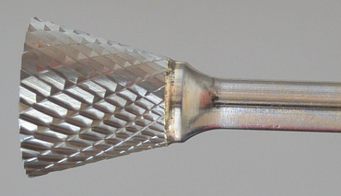
Артикул | d1, Диаметр, мм | l2, Длина, мм | d2, Диаметр,мм | Длина, мм | Угол | Цена, Euro | Насечка 6 двойная универсальная для твёрдых и мягких материалов | Насечка 1 для лёгких сплавов: меди, бронзы, алюминния | Насечка 4 алмазная заточка | Насечка 3 стандартная заточка: для нержавеющей стали, закалённой стали, чугуна
DN 0203/3 | 2.5 | 3 | 3 | 38 | 10 | 4.77
DN 0305/3 | 3 | 5 | 3 | 38 | 10 | 4.77
DN 0306/3 | 3 | 6 | 3 | 38 | 10 | 5.40
DN 0608/6 | 6 | 8 | 6 | 50 | 10 | 5.55
DN 1010/6 | 9.5 | 9.5 | 6 | 54 | 13 | 7.71
DN 1212/6 | 12 | 12 | 6 | 63 | 28 | 11.21
DN 1619/6 | 16 | 19 | 6 | 63 | 18 | 17.66
DN 1916/6 | 19 | 16 | 6 | 61 | 30 | 19.79

премиум тв. борфрезы
Прайс - лист, 2014г.


DHA, Твердосплавная борфреза, цилиндрическая

Артикул | d1, Диаметр, мм | l2, Длина, мм | d2, Диаметр,мм | Длина, мм | Угол | Цена, Euro | Насечка 6 двойная универсальная для твёрдых и мягких материалов | Насечка 1 для лёгких сплавов: меди, бронзы, алюминния | Насечка 4 алмазная заточка | Насечка 3 стандартная заточка: для нержавеющей стали, закалённой стали, чугуна
DHA082001 | 8 | 20 | 6 | 63 |  | 21.72 |  | ●
DHA082004 | 8 | 20 | 6 | 63 |  | 17.73 |  |  | ●
DHA082006 | 8 | 20 | 6 | 63 |  | 16.89 | ●
DHA102001 | 10 | 20 | 6 | 63 |  | 23.55 |  | ●
DHA102004 | 10 | 20 | 6 | 63 |  | 19.23 |  |  | ●
DHA102006 | 10 | 20 | 6 | 63 |  | 18.30 | ●
DHA122501 | 12 | 25 | 6 | 70 |  | 36.96 |  | ●
DHA122504 | 12 | 25 | 6 | 70 |  | 30.15 |  |  | ●
DHA122506 | 12 | 25 | 6 | 70 |  | 28.80 | ●
DHA162506 | 16 | 25 | 6 | 70 |  | 36.39 | ●
DHA202506 | 20 | 25 | 6 | 70 |  | 54.39 | ●
DHA252506 | 25 | 25 | 6 | 70 |  | 78.45 | ●
DHB, Твердосплавная борфреза, цилиндрическая с торцевой насечкой

Артикул | d1, Диаметр, мм | l2, Длина, мм | d2, Диаметр,мм | Длина, мм | Угол | Цена, Euro | Насечка 6 двойная универсальная для твёрдых и мягких материалов | Насечка 1 для лёгких сплавов: меди, бронзы, алюминния | Насечка 4 алмазная заточка | Насечка 3 стандартная заточка: для нержавеющей стали, закалённой стали, чугуна
DHB030003 | 3 | 14 | 3 | 38 |  | 6.78 |  |  |  | ●
DHB030006 | 3 | 14 | 3 | 38 |  | 7.20 | ●
DHB082001 | 8 | 20 | 6 | 63 |  | 24.00 |  | ●
DHB082004 | 8 | 20 | 6 | 63 |  | 19.50 |  |  | ●
DHB082006 | 8 | 20 | 6 | 63 |  | 18.66 | ●
DHB102001 | 10 | 20 | 6 | 63 |  | 25.86 |  | ●
DHB102004 | 10 | 20 | 6 | 63 |  | 21.00 |  |  | ●
DHB102006 | 10 | 20 | 6 | 63 |  | 20.10 | ●
DHB112506 | 11 | 25 | 6 | 70 |  | 29.61 | ●
DHB122501 | 12 | 25 | 6 | 70 |  | 41.10 |  | ●
DHB122504 | 12 | 25 | 6 | 70 |  | 33.48 |  |  | ●
DHB122506 | 12 | 25 | 6 | 70 |  | 31.95 | ●
DHB162506 | 16 | 25 | 6 | 70 |  | 39.90 | ●
DHB202506 | 20 | 25 | 6 | 70 |  | 58.14 | ●
DHB252506 | 25 | 25 | 6 | 70 |  | 87.18 | ●
DHC, Твердосплавная борфреза, сфероцилиндрическая

Артикул | d1, Диаметр, мм | l2, Длина, мм | d2, Диаметр,мм | Длина, мм | Угол | Цена, Euro | Насечка 6 двойная универсальная для твёрдых и мягких материалов | Насечка 1 для лёгких сплавов: меди, бронзы, алюминния | Насечка 4 алмазная заточка | Насечка 3 стандартная заточка: для нержавеющей стали, закалённой стали, чугуна
DHC030003 | 3 | 14 | 3 | 38 |  | 6.78 |  |  |  | ●
DHC030006 | 3 | 14 | 3 | 38 |  | 7.20 | ●
DHC082001 | 8 | 20 | 6 | 63 |  | 25.86 |  | ●
DHC082004 | 8 | 20 | 6 | 63 |  | 21.03 |  |  | ●
DHC082006 | 8 | 20 | 6 | 63 |  | 21.03 | ●
DHC102001 | 10 | 20 | 6 | 63 |  | 26.13 |  | ●
DHC102004 | 10 | 20 | 6 | 63 |  | 21.30 |  |  | ●
DHC102006 | 10 | 20 | 6 | 63 |  | 20.34 | ●
DHC112506 | 11 | 25 | 6 | 70 |  | 29.61 | ●
DHC122501 | 12 | 25 | 6 | 70 |  | 41.10 |  | ●
DHC122504 | 12 | 25 | 6 | 70 |  | 33.48 |  |  | ●
DHC122506 | 12 | 25 | 6 | 70 |  | 31.95 | ●
DHC162506 | 16 | 25 | 6 | 70 |  | 40.65 | ●
DHC202506 | 20 | 25 | 6 | 70 |  | 58.14 | ●
DHC252506 | 25 | 25 | 6 | 70 |  | 101.70 | ●
DHD, Твердосплавная борфреза, сферическая

Артикул | d1, Диаметр, мм | l2, Длина, мм | d2, Диаметр,мм | Длина, мм | Угол | Цена, Euro | Насечка 6 двойная универсальная для твёрдых и мягких материалов | Насечка 1 для лёгких сплавов: меди, бронзы, алюминния | Насечка 4 алмазная заточка | Насечка 3 стандартная заточка: для нержавеющей стали, закалённой стали, чугуна
DHD030003 | 3 | 2.5 | 3 | 50 |  | 6.78 |  |  |  | ●
DHD030006 | 3 | 2.5 | 3 | 50 |  | 7.17 | ●
DHD080801 | 8 | 8 | 6 | 50 |  | 20.64 |  | ●
DHD080804 | 8 | 8 | 6 | 50 |  | 16.71 |  |  | ●
DHD080806 | 8 | 8 | 6 | 50 |  | 16.05 | ●
DHD101001 | 10 | 10 | 6 | 52 |  | 22.83 |  | ●
DHD101004 | 10 | 10 | 6 | 52 |  | 18.54 |  |  | ●
DHD101006 | 10 | 10 | 6 | 52 |  | 18.12 | ●
DHD121201 | 12 | 12 | 6 | 55 |  | 29.88 |  | ●
DHD121204 | 12 | 12 | 6 | 55 |  | 24.33 |  |  | ●
DHD121206 | 12 | 12 | 6 | 55 |  | 23.25 | ●
DHE, Твердосплавная борфреза, пламевидная

Артикул | d1, Диаметр, мм | l2, Длина, мм | d2, Диаметр,мм | Длина, мм | Угол | Цена, Euro | Насечка 6 двойная универсальная для твёрдых и мягких материалов | Насечка 1 для лёгких сплавов: меди, бронзы, алюминния | Насечка 4 алмазная заточка | Насечка 3 стандартная заточка: для нержавеющей стали, закалённой стали, чугуна
DHE030003 | 3 | 6 | 3 | 38 |  | 6.78 |  |  |  | ●
DHE030006 | 3 | 6 | 3 | 38 |  | 7.17 | ●
DHE101601 | 10 | 16 | 6 | 60 |  | 28.92 |  | ●
DHE101604 | 10 | 16 | 6 | 60 |  | 23.67 |  |  | ●
DHE101606 | 10 | 16 | 6 | 60 |  | 22.59 | ●
DHE122201 | 12 | 22 | 6 | 66 |  | 41.10 |  | ●
DHE122204 | 12 | 22 | 6 | 66 |  | 33.48 |  |  | ●
DHE122206 | 12 | 22 | 6 | 66 |  | 31.95 | ●
DHE202506 | 20 | 25 | 6 | 66 |  | 58.14 | ●
DHF, Твердосплавная борфреза, сфероконическая с закруглённым концом

Артикул | d1, Диаметр, мм | l2, Длина, мм | d2, Диаметр,мм | Длина, мм | Угол | Цена, Euro | Насечка 6 двойная универсальная для твёрдых и мягких материалов | Насечка 1 для лёгких сплавов: меди, бронзы, алюминния | Насечка 4 алмазная заточка | Насечка 3 стандартная заточка: для нержавеющей стали, закалённой стали, чугуна
DHF102001 | 10 | 20 | 6 | 65 |  | 26.97 |  | ●
DHF102004 | 10 | 20 | 6 | 65 |  | 21.99 |  |  | ●
DHF102006 | 10 | 20 | 6 | 65 |  | 20.91 | ●
DHF112501 | 11 | 25 | 6 | 70 |  | 35.16 |  | ●
DHF112504 | 11 | 25 | 6 | 70 |  | 28.65 |  |  | ●
DHF112506 | 11 | 25 | 6 | 70 |  | 27.24 | ●
DHF122501 | 12 | 25 | 6 | 70 |  | 38.19 |  | ●
DHF122504 | 12 | 25 | 6 | 70 |  | 30.96 |  |  | ●
DHF122506 | 12 | 25 | 6 | 70 |  | 29.61 | ●
DHF162506 | 16 | 25 | 6 | 70 |  | 42.48 | ●
DHF202506 | 20 | 25 | 6 | 70 |  | 56.07 | ●
DHG, Твердосплавная борфреза, сфероконическая с заострённым концом

Артикул | d1, Диаметр, мм | l2, Длина, мм | d2, Диаметр,мм | Длина, мм | Угол | Цена, Euro | Насечка 6 двойная универсальная для твёрдых и мягких материалов | Насечка 1 для лёгких сплавов: меди, бронзы, алюминния | Насечка 4 алмазная заточка | Насечка 3 стандартная заточка: для нержавеющей стали, закалённой стали, чугуна
DHG061606 | 6 | 16 | 6 | 50 |  | 16.59 | ●
DHG082006 | 8 | 20 | 6 | 65 |  | 22.41 | ●
DHG102001 | 10 | 20 | 6 | 65 |  | 26.97 |  | ●
DHG102004 | 10 | 20 | 6 | 65 |  | 21.99 |  |  | ●
DHG102006 | 10 | 20 | 6 | 65 |  | 20.91 | ●
DHG121906 | 12 | 19 | 6 | 65 |  | 29.34 | ●
DHG122501 | 12 | 25 | 6 | 70 |  | 38.19 |  | ●
DHG122504 | 12 | 25 | 6 | 70 |  | 30.96 |  |  | ●
DHG122506 | 12 | 25 | 6 | 70 |  | 29.61 | ●
DHG162506 | 16 | 25 | 6 | 70 |  | 42.48 | ●
DHG202506 | 20 | 25 | 6 | 70 |  | 56.07 | ●
DHH, Твердосплавная борфреза, пламевидная удлнённая

Артикул | d1, Диаметр, мм | l2, Длина, мм | d2, Диаметр,мм | Длина, мм | Угол | Цена, Euro | Насечка 6 двойная универсальная для твёрдых и мягких материалов | Насечка 1 для лёгких сплавов: меди, бронзы, алюминния | Насечка 4 алмазная заточка | Насечка 3 стандартная заточка: для нержавеющей стали, закалённой стали, чугуна
DHH082001 | 8 | 19 | 6 | 63 |  | 26.13 |  | ●
DHH082004 | 8 | 19 | 6 | 63 |  | 21.30 |  |  | ●
DHH082006 | 8 | 19 | 6 | 63 |  | 20.34 | ●
DHH123206 | 12 | 32 | 6 | 77 |  | 41.79 | ●
DHH163206 | 16 | 36 | 6 | 80 |  | 60.18 | ●
DHH204106 | 20 | 41 | 6 | 85 |  | 87.18 | ●
DHJ, Твердосплавная борфреза, коническая ( угол 60 градусов)

Артикул | d1, Диаметр, мм | l2, Длина, мм | d2, Диаметр,мм | Длина, мм | Угол | Цена, Euro | Насечка 6 двойная универсальная для твёрдых и мягких материалов | Насечка 1 для лёгких сплавов: меди, бронзы, алюминния | Насечка 4 алмазная заточка | Насечка 3 стандартная заточка: для нержавеющей стали, закалённой стали, чугуна
DHJ060506 | 6 | 5 | 6 | 50 |  | 15.24 | ●
DHJ100606 | 10 | 9 | 6 | 55 |  | 18.54 | ●
DHJ121106 | 12 | 11 | 6 | 58 |  | 22.95 | ●
DHJ161206 | 16 | 14.5 | 6 | 61 |  | 30.15 | ●
DHJ201606 | 20 | 16 | 6 | 65 |  | 40.53 | ●
DHJ251906 | 25 | 24.5 | 6 | 68 |  | 63.93 | ●
DHK, Твердосплавная борфреза, коническая ( угол 90 градусов)

Артикул | d1, Диаметр, мм | l2, Длина, мм | d2, Диаметр,мм | Длина, мм | Угол | Цена, Euro | Насечка 6 двойная универсальная для твёрдых и мягких материалов | Насечка 1 для лёгких сплавов: меди, бронзы, алюминния | Насечка 4 алмазная заточка | Насечка 3 стандартная заточка: для нержавеющей стали, закалённой стали, чугуна
DHK060306 | 6 | 3 | 6 | 50 |  | 15.24 | ●
DHK080406 | 8 | 4 | 6 | 51 |  | 14.52 | ●
DHK100506 | 10 | 5 | 6 | 52 |  | 18.54 | ●
DHK120606 | 12 | 6 | 6 | 53 |  | 22.95 | ●
DHK160806 | 16 | 8 | 6 | 57 |  | 30.15 | ●
DHK201006 | 20 | 10 | 6 | 58 |  | 40.53 | ●
DHK251306 | 25 | 13 | 6 | 60 |  | 63.93 | ●
DHL, Твердосплавная борфреза, коническая с закруглённым концом

Артикул | d1, Диаметр, мм | l2, Длина, мм | d2, Диаметр,мм | Длина, мм | Угол | Цена, Euro | Насечка 6 двойная универсальная для твёрдых и мягких материалов | Насечка 1 для лёгких сплавов: меди, бронзы, алюминния | Насечка 4 алмазная заточка | Насечка 3 стандартная заточка: для нержавеющей стали, закалённой стали, чугуна
DHL061606 | 6 | 16 | 6 | 50 |  | 16.71 | ●
DHL082201 | 8 | 22 | 6 | 69 |  | 27.24 |  | ●
DHL082204 | 8 | 22 | 6 | 69 |  | 22.26 |  |  | ●
DHL082206 | 8 | 22 | 6 | 69 |  | 21.18 | ●
DHL102701 | 10 | 27 | 6 | 74 |  | 32.52 |  | ●
DHL102706 | 10 | 27 | 6 | 74 |  | 25.35 | ●
DHL123006 | 12 | 30 | 6 | 76 |  | 32.25 | ●
DHL163306 | 16 | 33 | 6 | 78 |  | 56.58 | ●
DHL204006 | 20 | 40 | 6 | 85 |  | 81.36 | ●
DHM, Твердосплавная борфреза, коническая с заострённым концом

Артикул | d1, Диаметр, мм | l2, Длина, мм | d2, Диаметр,мм | Длина, мм | Угол | Цена, Euro | Насечка 6 двойная универсальная для твёрдых и мягких материалов | Насечка 1 для лёгких сплавов: меди, бронзы, алюминния | Насечка 4 алмазная заточка | Насечка 3 стандартная заточка: для нержавеющей стали, закалённой стали, чугуна
DHM061206 | 6 | 12 | 6 | 50 |  | 16.20 | ●
DHM061506 | 6 | 15 | 6 | 50 |  | 15.51 | ●
DHM101601 | 10 | 16 | 6 | 63 |  | 32.07 |  | ●
DHM101606 | 10 | 16 | 6 | 63 |  | 24.90 | ●
DHM122501 | 12 | 25 | 6 | 70 |  | 41.49 |  | ●
DHM122504 | 12 | 25 | 6 | 70 |  | 41.49 |  |  | ●
DHM122506 | 12 | 25 | 6 | 70 |  | 31.95 | ●
DHM162506 | 16 | 25 | 6 | 70 |  | 49.68 | ●
DHN, Твердосплавная борфреза, трапециевидной формы
Артикул | d1, Диаметр, мм | l2, Длина, мм | d2, Диаметр,мм | Длина, мм | Угол | Цена, Euro | Насечка 6 двойная универсальная для твёрдых и мягких материалов | Насечка 1 для лёгких сплавов: меди, бронзы, алюминния | Насечка 4 алмазная заточка | Насечка 3 стандартная заточка: для нержавеющей стали, закалённой стали, чугуна
DHN060606 | 6 | 8 | 6 | 50 |  | 13.97 | ●
DHN101006 | 10 | 10 | 6 | 53 |  | 26.60 | ●
DHN121206 | 12 | 12 | 6 | 57 |  | 27.64 | ●
DHN161606 | 16 | 16 | 6 | 60 |  | 39.65 | ●
DHN202006 | 20 | 19 | 6 | 63 |  | 46.62 | ●

пневматический инструмент


Прайс - лист, 2014г.
 |  | Gatx Industry Corporation (Gatx) - была основана в 1982 году и специализируется в области производства пневматического инструмента. Инженеры компании делают все, чтобы инструмент Gatx был качественным, надежным и удобным в работе. Пневматический инструмент Gatx чрезвычайно прочный, легкий и не прихотливый в использовании.

GATX | Артикул | Наименование | Тех. Характеристики | Цена, Euro
 | GP 0554B | Углошлифовальная машина | Диаметр подошвы 125мм; мощность 560Вт; расход воздуха 950л/мин; частота вращения на холостом ходу 11000 об/мин; вес 1,4кг, рабочее давление 6,2 Бар. | 257.38
 | GP 0556B | Углошлифовальная машина | Диаметр подошвы 180мм; мощность 1200Вт; расход воздуха 1600л/мин; частота вращения на холостом ходу 76000 об/мин; вес 3кг, рабочее давление 6,2 Бар. | 389.90
 | GP 0591W6 | Прямая шлифовальная машина | Цанговый зажим 6мм; мощность 300Вт; расход воздуха 400л/мин; частота вращения на холостом ходу 24000 об/мин; размер 36х179мм; вес 0,77кг; рабочее давление 6,2 Бар. | 149.82
 | GP 0591XL - 6 | Прямая шлифовальная машина | Цанговый зажим 6мм; мощность 270Вт; расход воздуха 400л/мин; частота вращения на холостом ходу 24000 об/мин; размер 36х306мм; вес 0,9кг; рабочее давление 6,2 Бар. | 281.02
 | GP 2235F6 | Прямая шлифовальная машина | Цанговый зажим 6мм; мощность 410Вт; расход воздуха 430л/мин; частота вращения на холостом ходу 18000 об/мин; размер 36х188мм; вес 0,7кг; рабочее давление 6,2 Бар; выход воздуха в сторону. | 209.32
 | GP 2235S6 | Прямая шлифовальная машина | Цанговый зажим 6мм; мощность 410Вт; расход воздуха 430л/мин; частота вращения на холостом ходу 18000 об/мин; размер 36х188мм; вес 0,7кг; рабочее давление 6,2 Бар; выход воздуха вперёд. | 209.32
 | GP 2268-6 | Прямая шлифовальная машина | Цанговый зажим 6мм; мощность 224Вт; частота вращения на холостом ходу 30000 об/мин; размер 32х159мм; вес 0,36кг; рабочее давление 6,2 Бар; выход воздуха вперёд | 126.38
 | GP 2740-6 | Прямая шлифовальная машина | Цанговый зажим 6мм; мощность 430Вт; частота вращения на холостом ходу 21000 об/мин; размер 42х215мм; вес 0,71кг; рабочее давление 6,2 Бар; выход воздуха назад | 114.90

Электроинструмент

 |  |  Весь инструмент компании FLEX сертифицирован и является объектом системы профессионального менеджмента качества ISO 9001:2000 в подходе производства своей продукции. Основная цель компании – 100% качество инструмента. FLEX настолько уверен в качестве своего строительного инструмента, что дает клиентам заводскую гарантию на 24 месяца на каждый инструмент. Приобретая инструмент FLEX – это означает наивысшее удобство для пользователя и долговечность.

FLEX | Артикул | Наименование | Тех. Характеристики | Цена, Euro
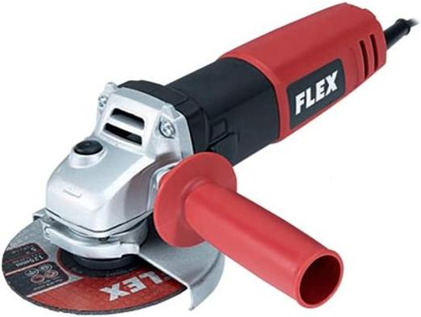 | 378313 | Углошлифовальная машина LE 9-10 125 | Диаметр подошвы 125мм; частота вращения на холодном ходу 6000-10000 об/мин; потребляемая мощность 900Вт; отдаваемая мощьность 500Вт; крепление инструмента М14; длина кабеля 4м; вес 1,9 кг. Стандартный комплект: 1 защитный кожух; 1 ручка; 1 зажимной фланец; 1 зажимная гайка; 1 торцевой штифтовой гаечный ключ. | 179.41
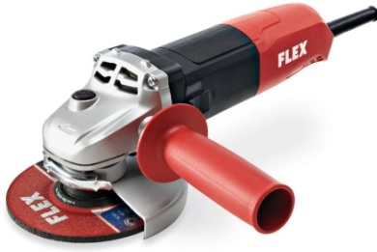 | 385123 | Углошлифовальная машина L10-10 125 | Диаметр подошвы 125мм; частота вращения на холодном ходу 10000 об/мин; потребляемая мощность 1010Вт; отдаваемая мощьность 600Вт; крепление инструмента М14; длина кабеля 4м; вес 2,2 кг. Стандартный комплект: 1 защитный кожух; 1 ручка; 1 зажимной фланец; 1 зажимная гайка; 1 торцевой штифтовой гаечный ключ. | 137.69
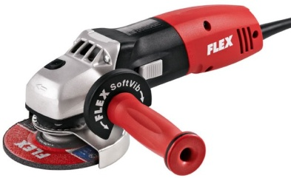 | 296805 | Углошлифовальная машина L 3309 FR | Диаметр подошвы 125мм; частота вращения на холодном ходу 11000 об/мин; потребляемая мощность 1010Вт; отдаваемая мощьность 610Вт; крепление инструмента М14; длина кабеля 4м; вес 1,9 кг. Стандартный комплект: 1 защитный кожух; 1 ручка SoftVib; 1 зажимной фланец; 1 быстрозажимная гайка FixTec M14. | 201.67
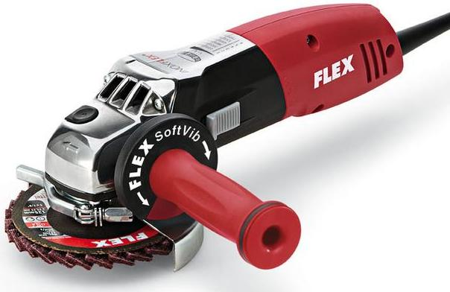 | 364924 | Углошлифовальная машина LE 14-7 125 INOX | Диаметр подошвы 125мм; частота вращения на холодном ходу 2100-7500 об/мин; потребляемая мощность 1400Вт; отдаваемая мощьность 880Вт; крепление инструмента М14; длина кабеля 4м; вес 2,4 кг. Стандартный комплект: 1 защитный кожух; 1 ручка SoftVib; 1 зажимной фланец; 1 быстрозажимная гайка FixTec M14. | 344.04
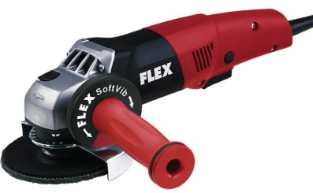 | 298425 | Углошлифовальная машина L 3309 FRG | Диаметр подошвы 125мм; частота вращения на холодном ходу 11000 об/мин; потребляемая мощность 1010Вт; отдаваемая мощьность 610Вт; крепление инструмента М14; длина кабеля 4м; вес 1,9 кг. Стандартный комплект: 1 защитный кожух; 1 ручка SoftVib; 1 зажимной фланец; 1 быстрозажимная гайка FixTec M14. | 201.67
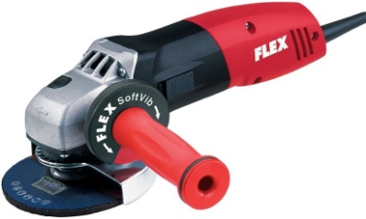 | 296007 | Углошлифовальная машина L 3410 FR | Электроника на основе микропроцессора ,диаметр подошвы 125мм; частота вращения на холодном ходу 11000 об/мин; потребляемая мощность 1400Вт; отдаваемая мощьность 880Вт; крепление инструмента М14; длина кабеля 4м; вес 2,2 кг. Стандартный комплект: 1 защитный кожух; 1 ручка SoftVib; 1 зажимной фланец; 1 быстрозажимная гайка FixTec M14. | 264.25
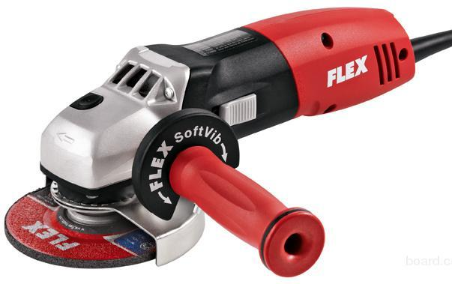 | 296260 | Углошлифовальная машина L 3410 VR | Диаметр подошвы 125мм; частота вращения на холодном ходу 2900-11000 об/мин; потребляемая мощность 1400Вт; отдаваемая мощьность 880Вт; крепление инструмента М14; длина кабеля 4м; вес 2,2 кг. Стандартный комплект: 1 защитный кожух; 1 ручка SoftVib; 1 зажимной фланец; 1 быстрозажимная гайка FixTec M14. | 285.11
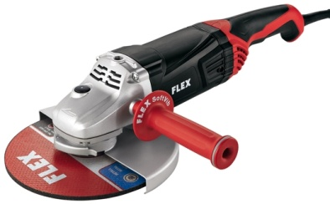 | 391514 | Углошлифовальная машина L 21-6 230 | Диаметр подошвы 230мм; частота вращения на холодном ходу 6500 об/мин; потребляемая мощность 2100Вт; отдаваемая мощьность 1250Вт; крепление инструмента М14; длина кабеля 4м; вес 5,2 кг. Стандартный комплект: 1 защитный кожух; 1 ручка SoftVib; 1 торцевой штифтовый гаечный ключ BL5; 1 зажимная гайка M14. | 207.23
 | 391522 | Углошлифовальная машина L 24-6 230 | Диаметр подошвы 230мм; частота вращения на холодном ходу 6500 об/мин; потребляемая мощность 2400Вт; отдаваемая мощьность 1450Вт; крепление инструмента М14; длина кабеля 4м; вес 5,8 кг. Стандартный комплект: 1 защитный кожух; 1 ручка SoftVib; 1 торцевой штифтовый гаечный ключ BL5; 1 зажимная гайка M14. | 248.95
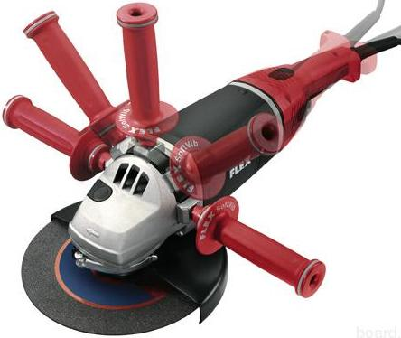 | 322717 | Углошлифовальная машина L 3206 CD | Диаметр подошвы 230мм; частота вращения на холодном ходу 6500 об/мин; потребляемая мощность 2500Вт; отдаваемая мощьность 1700Вт; крепление инструмента М14; длина кабеля 4м; вес 6,2 кг. Стандартный комплект: 1 защитный кожух; 1 ручка SoftVib; 1 торцевой штифтовый гаечный ключ; 1 зажимной фланец, 1 зажимная гайка M14. | 354.65
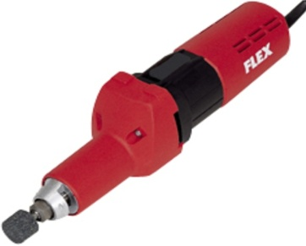 | 269956 | Прямая шлифовальная машина H 1105 VE | Крепление инструмента цанговый зажим 3, 6, 8 мм; частота вращения на холодном ходу 2500-6500 об/мин; потребляемая мощность 710Вт; отдаваемая мощьность 420Вт; длина инструмента 330мм; длина кабеля 4м; вес 2,1 кг. Стандартный комплект: 1 цанговый зажим 6мм с зажимной гайкой; 1 стопорный кулачок SW14; 1 гаечный ключ с открытым зевом SW19 | 569.50
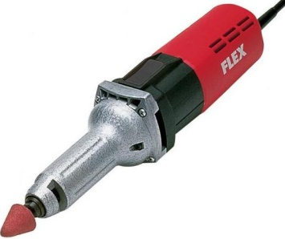 | 270067 | Прямая шлифовальная машина H 1127 VE | Крепление инструмента цанговый зажим 6, 8 мм; частота вращения на холодном ходу 1000-30000 об/мин; потребляемая мощность 710Вт; отдаваемая мощьность 420Вт; длина инструмента 325мм; длина кабеля 4м; вес 1,8 кг. Стандартный комплект: 1 цанговый зажим 6мм с зажимной гайкой; 1 стопорный кулачок SW14; 1 гаечный ключ с открытым зевом SW19 | 400.29
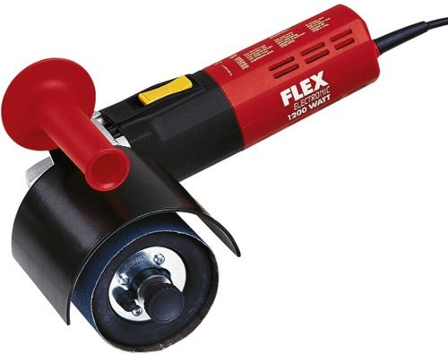 | 244333 | Шлифовальная машинка для сатинирования LP 1503 VR | Диаметр шлифовального круга 115мм; частота вращения на холодном ходу 1200-3700 об/мин; потребляемая мощность 1200Вт; отдаваемая мощьность 700Вт; ширина инструмента 100мм; посадка инструмента 19мм; длина кабеля 4м; вес 3,1 кг. | 584.14
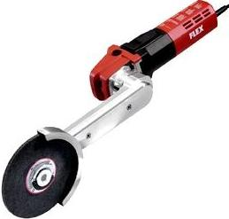 | 315257 | Машина для обработки угловых сварных швов LLK 1503 VR | Диаметр шлифовального инструмента 152мм; частота вращения на холодном ходу 1500-4700 об/мин; потребляемая мощность 1200Вт; отдаваемая мощьность 700Вт; длина кабеля 4м; вес 3,4 кг. | 1007.99
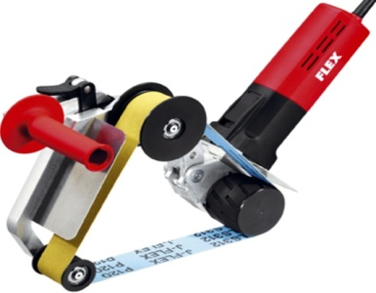 | 324442 | Ленточная машина для шлифовки труб LRP 1503 VRA | Шрина шлифовальной ленты 40/20мм; длина ленты 760мм; максимальный диаметра обрабатываемой трубы 125 мм; потребляемая мощность 1200Вт; длина кабеля 4м; вес 3,7 кг. | 1361.59
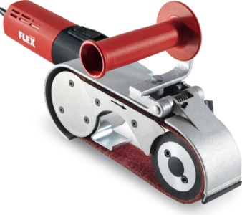 | 282499 | Ленточная машина для шлифования сварных швов и труб LRP 1506 VRA | Размер ленты 40x618мм; потребляемая мощность 1200Вт; отдаваемая мощьность 700Вт; длина кабеля 4м; вес 4,2 кг. | 850.80
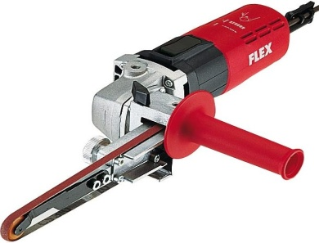 | 270113 | Ленточный напильник LBS 1105 VE | Размер ленты 4/9x533мм; потребляемая мощность 710Вт; отдаваемая мощьность 420Вт; длина кабеля 4м; вес 4,2 кг. | 575.37

